İçindekiler
T.C. ENERJİ VE TABİİ KAYNAKLAR BAKANLIĞI
ENERJİ İŞLERİ GENEL MÜDÜRLÜĞÜ
ENERJİ İSTATİSTİKLERİ DAİRESİ BAŞKANLIĞI
5
Hazırlayanlar: Metin YILMAZ İrtibat: 0312 212 64 20 /7586 E-mail: metin.yilmaz@enerji.gov.tr
Latife DEMİRTAŞ İrtibat: 0312 212 64 20 /7584 E-mail: lcan@enerji.gov.tr
Enerji İstatistikleri Daire Başkanlığı yayınıdır.

 | ENERJİ İSTATİSTİK BÜLTENİ
 | SAYI: 273 / 2018 - 7.HAFTA

 | İÇİNDEKİLER

 | Özet
 | Tep Özeti
 | Akaryakıt

Haftalık veriler, günlük geçici verilerden oluşmaktadır.
Aylık ve yıllık hesaplamalar için günlük verilerin toplanması ile oluşturulan yılık veriler ile kurumlar tarafından yayınlanan yılık veriler arasında büyük farklar oluşturabilmektedir.

Özet
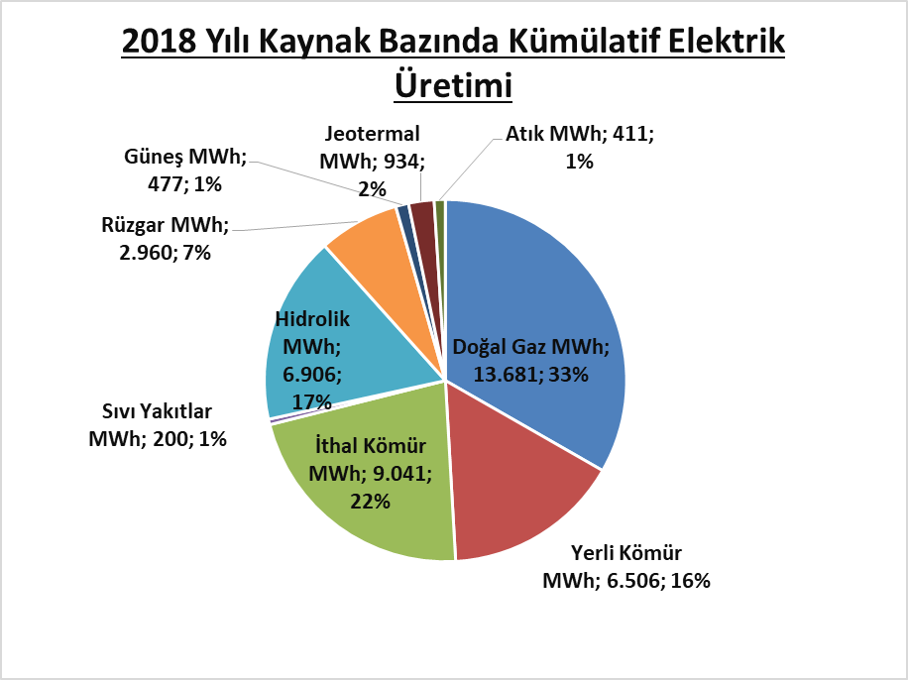
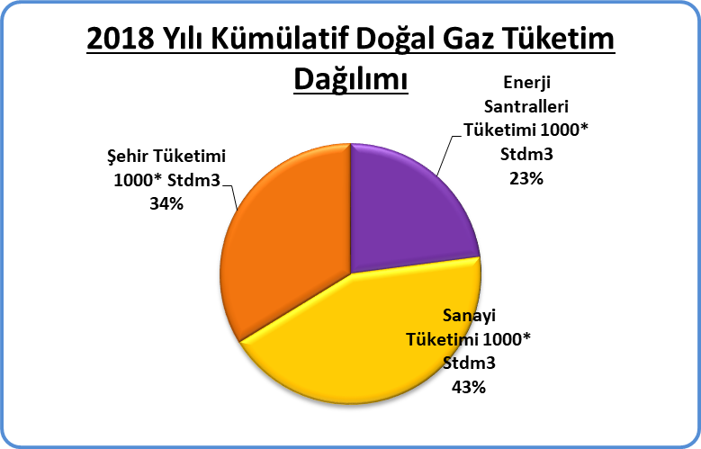
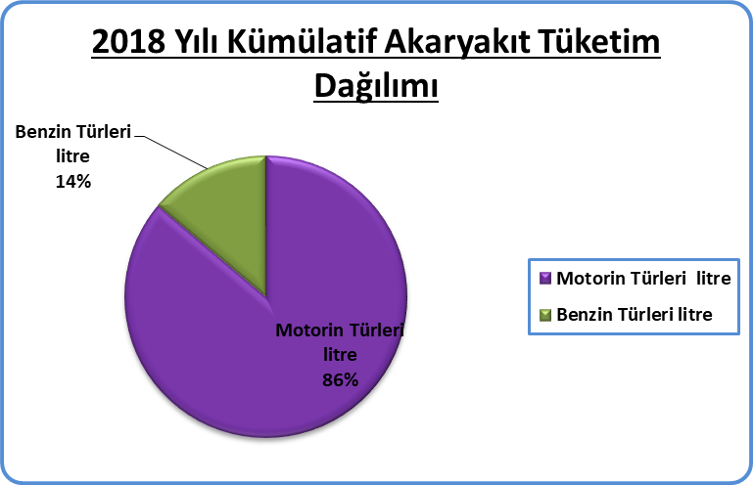
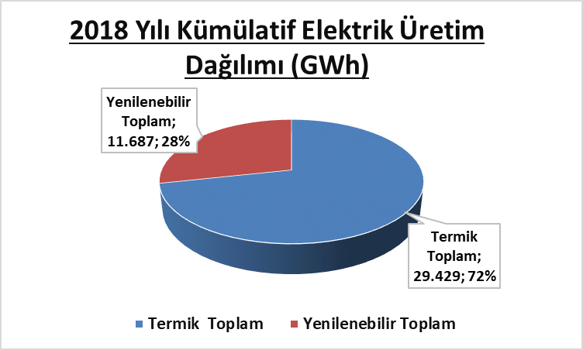
Piyasa Özet / Orijinal Birimler
Kaynak: Elektrik, Doğalgaz Kömür Raporları |  | Ana Sayfa

 |  |  | 2018-02-11 | 2018-02-12 | 2018-02-13 | 2018-02-14 | 2018-02-15 | 2018-02-16 | 2018-02-17 | 2018-02-18 | Ortalama
Elektrik | MWh |  |  | 822,591 | 843,051 | 850,666 | 847,501 | 848,261 | 813,063 | 709,615 | 819,250
Doğalgaz (Toplam) | 1000* Stdm3 |  |  | 205,290 | 197,784 | 186,580 | 191,186 | 189,604 | 179,645 | 168,768 | 188,408
Doğalgaz (Elektrik) | 1000* Stdm3 |  |  | 50,651 | 47,438 | 40,082 | 47,793 | 41,466 | 41,194 | 35,669 | 43,470
Linyit | ton |  |  | 43,319 | 46,817 | 49,274 | 43,571 | 51,087 | 37,868 | 36,865 | 44,114
Motorin Türleri | litre |  | 33,355,349 | 49,317,741 | 46,926,982 | 54,782,844 | 52,082,811 | 53,111,786 | 47,220,933 | - | 48,114,064
Benzin Türleri | litre |  | 7,370,561 | 6,914,435 | 6,687,270 | 7,871,971 | 8,048,596 | 8,050,469 | 8,648,892 | - | 7,656,028

Akaryakıt
Raporun Adı: | İl Bazında Akaryakıt Tüketimi
Hazırlayan: | Enerji İstatistikleri Dairesi Başkanlığı
Kaynak: | EPDK | Ana Sayfa

 |  | 2018-02-12 | 2018-02-13 | 2018-02-14 | 2018-02-15 | 2018-02-16 | 2018-02-17 | 2018-02-18 | Toplam | 2018 Kümülatif | %
Motorin Türleri | litre | 49,317,741 | 46,926,982 | 54,782,844 | 52,082,811 | 53,111,786 | 47,220,933 | - | 303,443,098 | 1,827,981,481 | 85.91
Benzin Türleri | litre | 6,914,435 | 6,687,270 | 7,871,971 | 8,048,596 | 8,050,469 | 8,648,892 | - | 46,221,634 | 299,687,511 | 14.09
2018 Yılının Haftalık Akaryakıt Tüketimi

* EPDK'dan günlük olarak gelen akaryakıt verileri ham verilerdir. Söz konusu veriler herhangi bir işlemden geçmediği için gerçek veriyi yansıtmayabilir.

